02
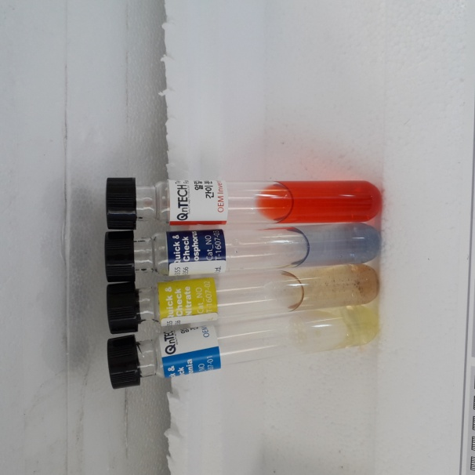
청주(서울)휴게소 오수처리시설 일일운영일지

일 시 |  |  |  |  |  | 기술자 |  |  |  |  |  | 특이사항

1. 단위공정별 점검사항
단위공정 |  |  | 점검사항 |  |  |  |  |  |  |  |  |  |  |  | 운전현황
유입부 및 유량조정조 |  |  | 스크린 및 스컴, 협잡물 등의 퇴적 상태 확인 |  |  |  |  |  |  |  |  |  |  |  | 양호
 |  |  | 유입펌프, 유량계, 교반기 등의 기계장치 운전상태 확인 |  |  |  |  |  |  |  |  |  |  |  | 양호
혐기조 및 무산소조 포기조 |  |  | 교반기 및 포기브로아 등 기계장치 운전상태 확인 |  |  |  |  |  |  |  |  |  |  |  | 양호
 |  |  | 교반상태 및 포기상태 확인 |  |  |  |  |  |  |  |  |  |  |  | 양호
침전조 |  |  | 스크래퍼, 외부반송펌프 및 유량계 운전상태 확인 |  |  |  |  |  |  |  |  |  |  |  | 양호
응집 및 여과시설 |  |  | 약품교반기, 약품펌프 및 여과기 운전상태 확인 |  |  |  |  |  |  |  |  |  |  |  | 양호
방류조 |  |  | 방류펌프, 수위레벨, 유량계 운전상태 확인 |  |  |  |  |  |  |  |  |  |  |  | 양호

2. 일일처리 현황
구 분 |  |  | 전일지침 |  | 금일지침 |  |  | 처리량(사용량) |  | 월간누계 |  |  |  |  | 연간누계
유입수(m³)
방류수(m³)
내부 반송슬러지(m³)
슬러지반송 2(m³)
잉여슬러지(m³)
슬러지 반출처리량(ton)

3. 포기조 운전 상태
수온(℃) |  |  |  | DO(mg/L) |  |  |  | MLSS(mg/L) |  |  |  |  | SVI(%)

4. 약품사용 현황
품 명 |  | 구입량 |  | 사용량 | 월간누계 |  | 연간누계 |  | 잔 량 |  | 비 고
포도당
중탄산나트륨
PAC
폴리머
알루민산
차염소산나트륨
분석 시약 | NH₃-N
 | NO₃-N
 | PO₄-P
 | 알칼리도

5. 전력사용량
전일지침(KWh) |  |  |  | 금일지침(KWh) |  |  |  | 전력사용량(KWh) |  |  |  |  | 1㎥당 사용량(㎾h/m3/일)

6. 수질측정
시료채취일 |  | PH |  | BOD | COD |  | SS |  | T-N |  | T-P |  |  | 총대장균군 |  | 비고

